상품제안서
[코팅] 종이모자(썬캡)칼라인쇄 | 상품코드: F09387

 |  |  |  |  |  |  | 02-412-0044 | www.easy1.co.kr
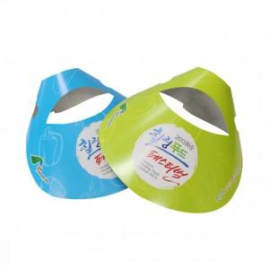

【상세/제작정보】 | .

【인쇄/포장옵션】 | 풀칼라 / 비규격미포장

【공급단가】 | 수량 | 1,000~ | 2,000~ | 3,000~ | 5,000~ | 10,000~
*VAT별도 | 단가 | 450원 | 430원 | 420원 | 400원 | 390원

【상품 URL】 | http://www.easy1.co.kr/src/goods_detail.php?gdno=9387

